상품제안서
비비드 육각 2B 연필 / 풀컬러 인쇄 | 상품코드: S41944

 |  |  |  |  |  |  | 02-713-8555 | www.synergygift.co.kr
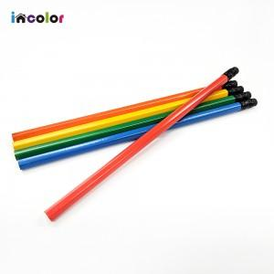

【상세/제작정보】 | <p><span style="font-size: 12pt;">* 화이트 배경인쇄시 비용 추가!</span></p>

【인쇄/포장옵션】 | 풀칼라 / OPP(비닐)

【공급단가】 | 수량 | 1,000~ | 3,000~ | 5,000~ | 10,000~ | 30,000~
*VAT별도 | 단가 | 120원 | 110원 | 110원 | 100원 | 100원

【상품 URL】 | https://www.synergygift.co.kr:443/src/goods_detail.php?gdno=41944

